D13
Defect

 | Id
 | D13

 | Title |  |  | Satuts
 | El título del detalle producto no es responsive con mobile |  |  | In Revision

 | Severity | Priority | Asignee
 | Normal | Medium | Sebastian Markoja

 | Milestone
 | 1

 | Expected result (description)
 | Como usuario, quiero poder visualizar el detalle de producto de manera responsive (para mobile)

 | Obtained result (description)
 | El título de la cancha en detalle producto se ve muy pequeño con respecto al tamaño de los demás campos.

 | Evidence
 | 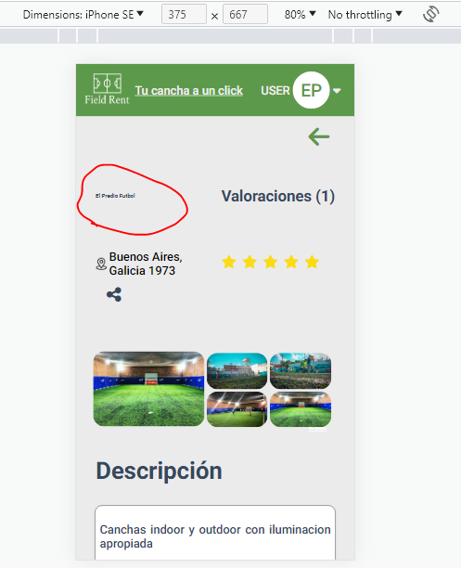

D14
Defect

 | Id
 | D14

 | Title |  |  | Satuts
 | El botón de reservar producto no es responsive en la página de detalle |  |  | In Revision

 | Severity | Priority | Asignee
 | Normal | Medium | Sebastian Markoja

 | Milestone
 | 1

 | Expected result (description)
 | Como usuario, quiero poder visualizar el detalle de producto de manera responsive (para mobile)

 | Obtained result (description)
 | El botón de reservar se ve muy apretado con el calendario

 | Evidence
 | 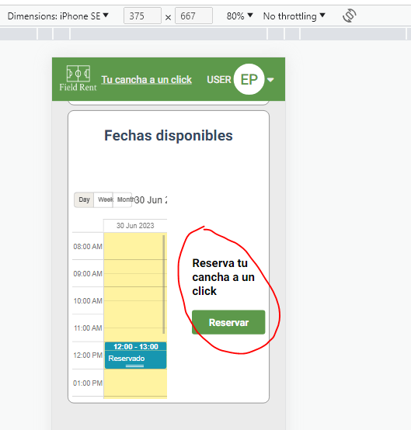

D15
Defect

 | Id
 | D15

 | Title |  |  | Satuts
 | La opción de favoritos no se muestra correctamente con el cambio de dispositivo |  |  | In Revision

 | Severity | Priority | Asignee
 | Normal | Medium | Sebastian Markoja

 | Milestone
 | 1

 | Expected result (description)
 | Como usuario, quiero poder visualizar el home de manera responsive (para mobile)

 | Obtained result (description)
 | La opción de favoritos no se muestra correctamente en el renderizado de las card cuando se prueba la versión mobile.

 | Evidence
 | 